Soorten_poorten
Waarheidstabel:
Een waarheidstabel is een tabel van enkele logische poorten of een alleenstaande poort met alle mogelijk waarden die door de poort kunnen gaan

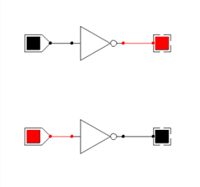
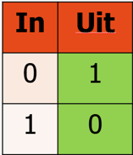
Niet-poort: | Poort: | Waarheidstabel:
Een niet-poort of de logische NIET is het omgekeerde van de waarde van het signaal dat werd doorgegeven.
Het kan ofwel op de lijn naar de poort toe of NET NA de poort waardoor de waarde die poort ook wordt omgedraaid

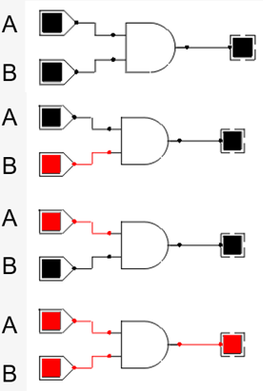
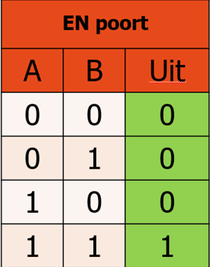
EN-poort: | Poort: | Waarheidstabel:
Een EN-poort betekent dat beide signaal actief (1) moeten zijn op een actief signaal door te laten uit de poort (1).

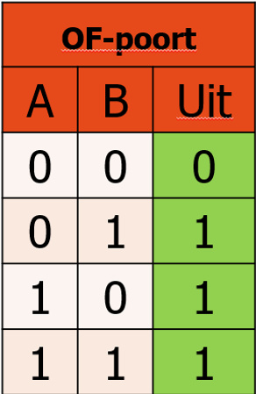
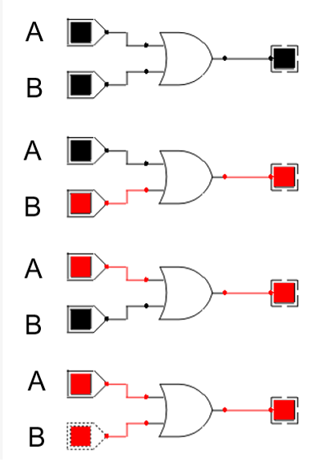
OF-poort: | Poort: | Waarheidstabel:
Hier moet er minstens één signaal actief zijn voor het signaal door de poort ook aan staat

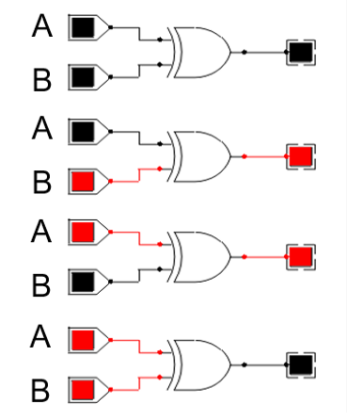
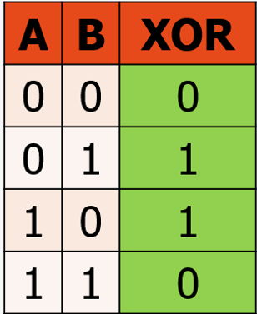
 | Poort: | Waarheidstabel:
XOR-poort:
Er mag slechts één signaal actief zijn om ook een actief signaal door de poort te krijgen
Zijn ze beide 0 of beide 1 dan wordt er geen signaal doorgegeven

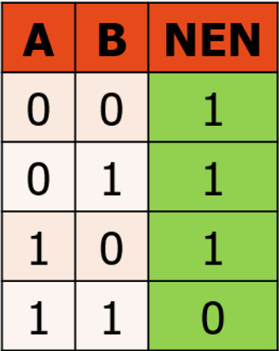
NEN/NAND-poort: | Poort: | Waarheidstabel:
Het resultaat van een EN-poort en een NIET-poort

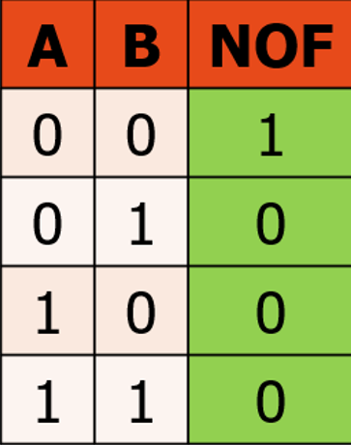
NOF/NOR-poort: | Poort: | Waarheidstabel:
Het resultaat van een OF-poort en een NIET-poort

Waarheidstabel
Opstellen waarheidstabel:
Om een waarheidstabel op te stellen kijken we eerst hoeveel verschillende signalen het heeft (hier 3: A, B en C)
Daarna kijken we hoeveel poorten er zijn en maken we eventueel een tussenstap (X, Y, Z, U, V …)
Uiteindelijk combineren we de tussenstappen tot we de uitkomst bekomen (M)

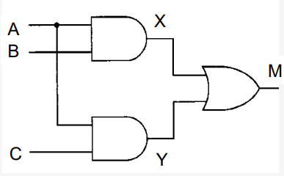
 |  |  |  | Waarheidstabel |  |  |  |  |  | Van deze waarheidstabel kan gevraagd worden om de (meest eenvoudige) uitdrukking te geven
 |  |  |  | A | B | C | X | Y | M | Dit werkt volgens het principe van DNV en CNV
 |  |  |  | 0 | 0 | 0 | 0 | 0 | 0
 |  |  |  | 0 | 0 | 1 | 0 | 0 | 0 | DNV: | CNV:
 |  |  |  | 0 | 1 | 0 | 0 | 0 | 0 | (x * x) + (x * x) + … = 1 | (x + x) * (x + x) * … = 0
 |  |  |  | 0 | 1 | 1 | 0 | 0 | 0
 |  |  |  | 1 | 0 | 0 | 0 | 0 | 0
 |  |  |  | 1 | 0 | 1 | 0 | 1 | 1 | DNV:
 |  |  |  | 1 | 1 | 0 | 1 | 0 | 1 | (x * niet-y * z) + (x * y * niet-z)
 |  |  |  | 1 | 1 | 1 | 1 | 1 | 0
 |  |  |  |  |  |  |  |  |  | CNV:
 |  |  |  |  |  |  |  |  |  | (niet-x + niet-y + niet-z) * (niet-x + niet-y + z) * (niet-x + y + niet-z) …

Er zijn minimale en maximale waarden.
Wanneer we in een waardsheidtabel slechts één waarde hebben (x * niet-y * z = 1) van 5
Zijn alle | minimale waarden: | 1 / 2 / 3 / 4
 | maximale waarde: | 6 / 7

Minimale waarden:
Dit zijn waarden die werken volgens het principe van de CNV

 | Voorbeeld: | 0 | (x + y +z)
 |  | 1 | (x + y + niet-z)
 |  | 2 | (x + niet-y + z)
 |  | …

Maximale waarden:
Dit zijn waarden die werken volgens het principe van de DNV

 | Voorbeeld: | 0 | (niet-x * niet-y * niet-z)
 |  | 1 | (niet-x * niet-y * z)
 |  | 2 | (niet-x * y * niet-z)
 |  | …

